使用方法
使用方法

①「会社情報_入力シート」より会社情報を入力して下さい。

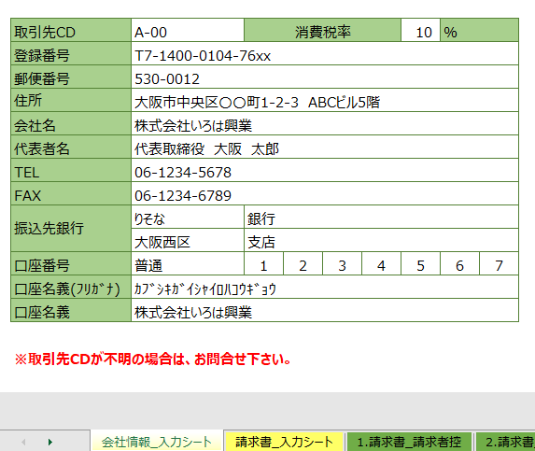

②「請求書_入力シート」より当月請求内容を入力して下さい。
（※グリーンの箇所を入力）
1.請求締日を入力
2.工事名を入力
3.名称･内訳・数量・単位・単価・契約金額（請負の場合）・〈今回〉請求金額を入力
4.全体の消費税を入力（※自動計算ではありません。手入力して下さい。）
5.必要記載事項であれば備考欄に入力

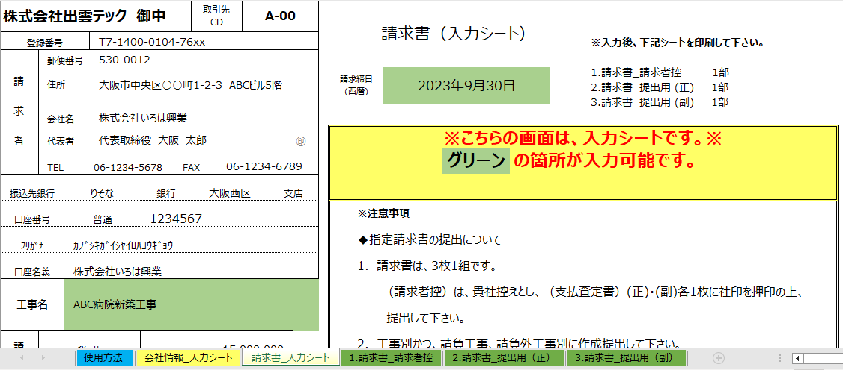

１

２

３
５

４

③下記シートをA4サイズで印刷して下さい。
1.請求書_請求者控
2.請求書_提出用(正)
3.請求書_提出用(副)

④「2.請求書_提出用(正)」、「3.請求書_提出用(副)」に社印を押印し注意事項を
ご確認の上、毎月25日(休業日の場合は前営業日)必着でご郵送下さい。
「1.請求書_請求者控」は、貴社控えとなります。

※請求書必着は25日としてますが、末日迄の出来高でご請求下さい。
 |  | 以上

 | 2023年9月1日作成

